Sheet1
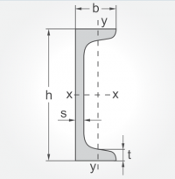
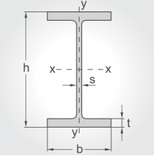
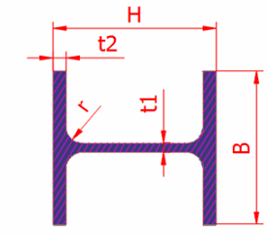
Loại thép | Vật liệu | Chiều dài (mm) | Mô tả | Số lượng (cây) | Kích thước cụ thể (mm)

Hình chữ U - UPN (100x50x6000) | S355J2 | 6000 | Hình số 1 | 2 | b | h | s | t
 |  |  |  |  | 50 | 100 | 6 | 8.5
Hình chữ I - IPE (100x6000) | S235JR | 6000 | Hình số 2 | 1 | b | h | s | t
 |  |  |  |  | 55 | 100 | 41 | 5.7
Hình chữ L (120x120x6000x12) | S355J2 | 6000 | - | 7 | Cao | Rộng | Dày
 |  |  |  |  | 120 | 120 | 12
Hình chữ H (80x80x6000x8) | S355J2 | 6000 | Hình số 3 | 5 | H | B | t1 | t2
 |  |  |  |  | 80 | 80 | 6 | 8
Thép tấm | S355MC hoặc S355J4 hoặc S355K4 hoặc EH36 |  | - | 1 | 2000x6000x10
Thép tấm | S355MC hoặc S355J4 hoặc S355K4 hoặc EH36 |  | - | 1 | 2000x6000x15
Thép tấm | S355MC hoặc S355J4 hoặc S355K4 hoặc EH36 |  | - | 1 | 2000x6000x12

Hình số 1 |  | Hình số 2 |  |  |  | Hình số 3

